homework_week1
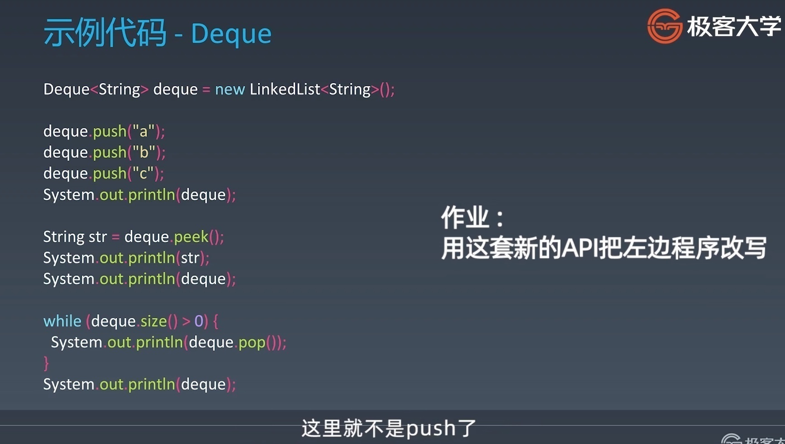
 |  | HomeWork
 |  | 简单：
 | ok | 用 add first 或 add last 这套新的 API 改写 Deque 的代码
可以继续补充 | ok | 分析 Queue 和 Priority Queue 的源码
 | ok | 删除排序数组中的重复项（Facebook、字节跳动、微软在半年内面试中考过）
 | ok | 旋转数组（微软、亚马逊、PayPal 在半年内面试中考过）
 | ok | 合并两个有序链表（亚马逊、字节跳动在半年内面试常考）
 | ok | 合并两个有序数组（Facebook 在半年内面试常考）
 | ok | 两数之和（亚马逊、字节跳动、谷歌、Facebook、苹果、微软在半年内面试中高频常考）
 | ok | 移动零（Facebook、亚马逊、苹果在半年内面试中考过）
 | 1 | 加一（谷歌、字节跳动、Facebook 在半年内面试中考过）
 |  | 中等：
 | 2 | 设计循环双端队列（Facebook 在 1 年内面试中考过）
 |  | 困难：
 | 3 | 接雨水（亚马逊、字节跳动、高盛集团、Facebook 在半年内面试常考）
 |  | 下周预习
 |  | 预习题目：
 |  | 有效的字母异位词
 |  | 二叉树的中序遍历
 |  | 最小的 k 个数

